No.2
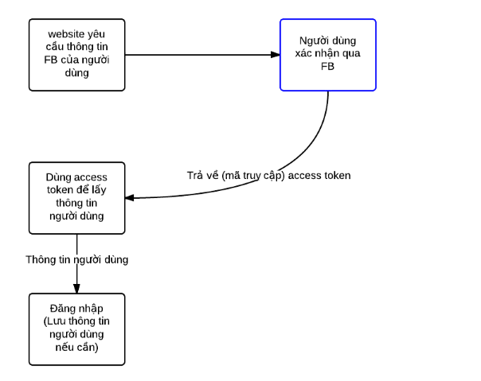
Đăng nhập bằng facebook | Đăng nhập bằng google
 | https://viblo.asia/p/co-che-dang-nhap-ung-dung-web-app-bang-tai-khoan-googlegmail-code-vi-du-bang-jsp-servletspringmvcspringboot-naQZRw6Xlvx

Tham khảo
- https://developers.facebook.com/docs/facebook-login/web
- https://developers.facebook.com/docs/facebook-login/manually-build-a-login-flow

